模块分化
server后台
此程序采用纯C来写，为的就是搞效率。强化自己C语言能力。

Control：
远程控制处理
Debug：
记录程序运行log（仅打印，不做存储）

Register：
在服务器注册账号

Task：
处理终端和web发过来的任务
Config：
读取配置文件中得数据，供其他模块使用
Mqtt：
提供任务收发的接口

config
本模块作用是读取配置文件中的数据如服务器的ip地址，下载路径等
文件 | 函数 | 作用
config.c | config_init | 读取配置文件，供其他模块使用

Debug
log打印，详情见代码

Register
概述 | 共享内存，与信号量的实际应用
模块职责 | 配合网页端实现注册账号功能
设计思路 | 程序之间同步采用信号量的方式，使用共享内存来传递数据

服务器
cgi

创建信号量：sem_req_shm；
sem_task；sem_return；设置总数都为1；然后sem_task进行p操作，sem_return进行p操作

sem_req_shm进行p操作
向共享内存写数据

v操作释放sem_task信号量

p操作sem_task读取数据，数据解析结果再写回共享内存

v操作sem_return
p操作申请sem_return信号量

读取服务器写回的结果
v操作释放掉sem_req_shm

Control
概述 | 手写了个队列，使用了进程间通讯之消息队列
模块职责 | 处理远程控制命令
设计思路 | 使用消息队列与网页通信，消息收到后处理放入线程池

远程命令要通过mqtt下发。为了保证高并发时程序不回阻塞，将从web发过来的字符串，塞进线程池中。有Task模块去处理。

消息队列通信

web端cgi程序
Control模块
Task任务处理模块

Mqtt
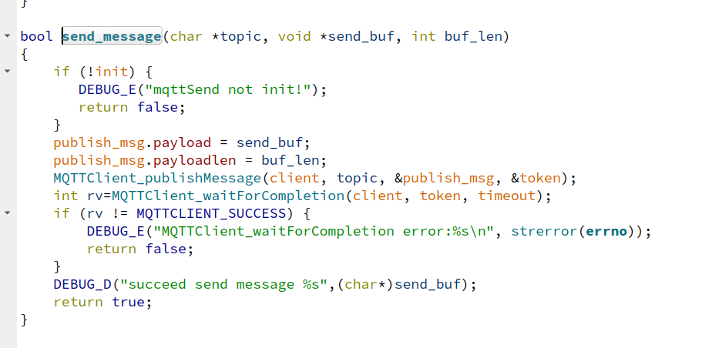
概述 | mqtt的C语言使用
模块职责 | 负责跟板子通信
设计思路 | 模块拆分没发送与接收。分工作业
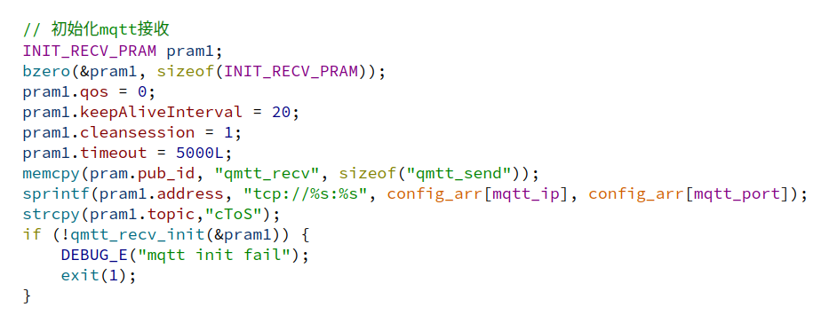

先初始化，成功后回调函数接收消息，放进Task处理模块的线程池中

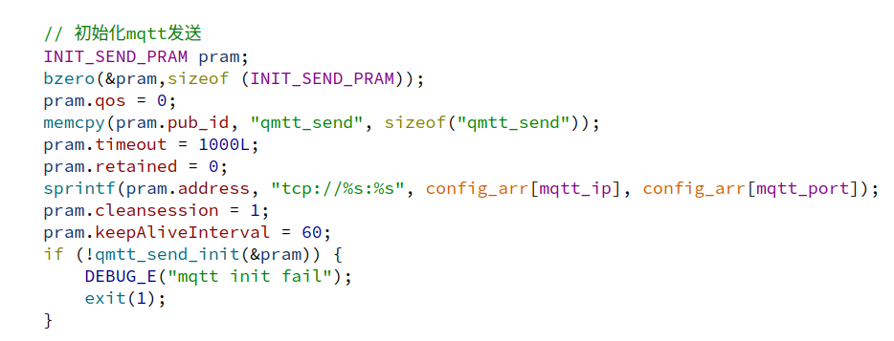

也是先初始化，之后其他模块需要发送数据，调用接口进行数据发送

Task
概述 | 精华部分吧，线程池的设计
模块职责 | 处理终端和web发过来的任务
设计思路 | 依赖线程池处理任务，按终端与web做两个任务队列接口

analysis_task_from_web（）
web发过来数据先进行解析，然后将对应处理的函数指针，和参数放进线程池的队列中（参数得malloc），并且传入的函数要在执行完毕释放的参数申请的内存。从终端发过来的消息，理同。

